테이블명세서
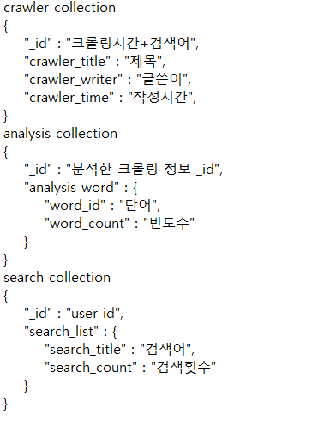
테이블 명세서
Table name (logical name) | Table name (physical name) | Column name (logical name) | Column name (physical name) | Type | Length | Decimal | PK | NOT NULL | UNIQUE | FK
회원정보 | USER_INFO | 아이디 | USER_ID | varchar | 20 |  |  | *
 |  | 비밀번호 | USER_PW | varchar | 100 |  |  | *
 |  | 회원 이름 | USER_NM | varchar | 20 |  |  | *
 |  | 회원 이메일 | EMAIL | varchar | 45 |  |  | *
 |  | 권한 | USER_AUTHOR | varchar | 1 |  |  | *
 |  | 등록자 | REG_ID | varchar | 20 |  |  | *
 |  | 등록일 | REG_DT | date |  |  |  | *
 |  | 수정자 | CHG_ID | varchar | 20 |  |  | *
 |  | 수정일 | CHG_DT | date |  |  |  | *

ERD
